关系图
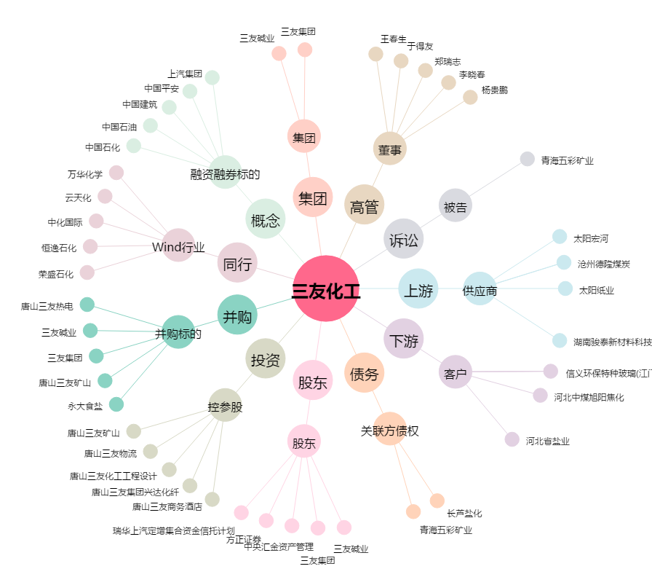
三友化工[600409.SH] - 关系概览图

